吉祥代購
Kind | Photo | Product Name | Unit | Ref. Price | Qty | Amount | Consumers
五福 | 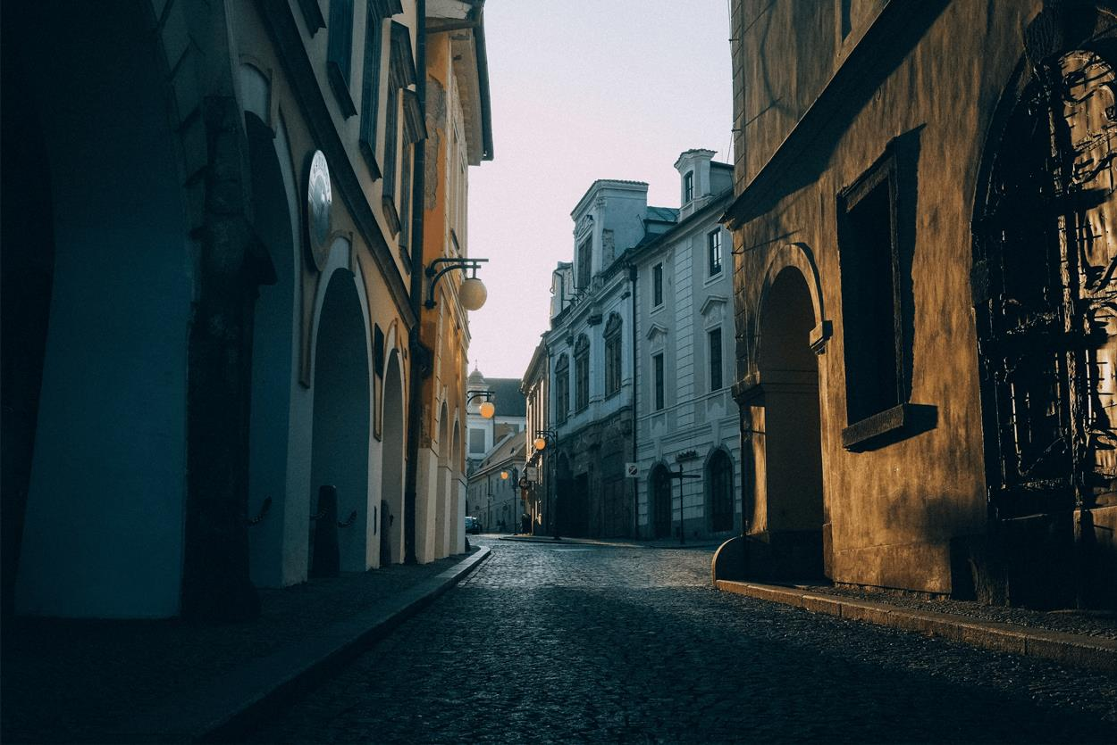 | 日正黑糖 |  | 65,000 | 1 | 65,000 | Swook.Lu:1
 |  | 台灣公賣局 紅標料理米酒 | Thùng 12 chai/ 600ml | 88,000 | 2 | 176,000 | Swook.Lu:1, 韓珊恩:1
 |  | 明德食品 陳年豆瓣醬 | Thùng 24 hủ/ 460g/hủ | 152,000 | 2 | 304,000 | 徐啟源:2
 |  | 大茂黑瓜(瓶) | Thùng 24 hủ/ 375g/hủ | 87,000 | 4 | 348,000 | 徐啟源:2, 施郁文:1, 陳柔妃:1
 |  | 黑熊 雞蛋蜜麻花 |  | 80,000 | 4 | 320,000 | 阮思涵:1, Sunshine:3
 |  | 盛香珍芒果蒟蒻 |  | 65,000 | 1 | 65,000 | 阮思涵:1
 |  | 乖乖 奶油椰子味 |  | 38,000 | 2 | 76,000 | 阮思涵:1, 龔詩涵:1
 |  | 越南統一豆漿 |  | 10,000 | 2 | 20,000 | 管子媛:2
 |  | 統一 麥香奶茶 |  | 22,000 | 24 | 528,000 | 管子媛:2, Yvonne Hsueh:4, 謝宜仁:6, 陳韋傑:12
 |  | 義美糙米奶 |  | 22,000 | 18 | 396,000 | 管子媛:4, 龔詩涵:1, 黃啓豪:6, Sammy:1, 陳柔妃:6
 |  | 光泉薏仁糙米漿 |  | 16,000 | 13 | 208,000 | 管子媛:5, Sammy:2, 陳柔妃:6
 |  | 可樂果山葵味57g |  | 37,000 | 7 | 259,000 | 龔詩涵:1, 黃啓豪:2, Yvonne Hsueh:2, Sammy:1, 陳柔妃:1
 |  | 義美小泡芙 巧克力 |  | 48,000 | 14 | 672,000 | 龔詩涵:1, Yvonne Hsueh:2, 陳柔妃:3, Sunshine:8
 |  | 愛之味 麻辣醬 |  | 100,000 | 4 | 400,000 | 龔詩涵:1, Yvonne Hsueh:1, 韓珊恩:1, Sunshine:1
 |  | 新東陽肉鬆 原味,海苔 |  | 280,000 | 1 | 280,000 | 龔詩涵:1
 |  | 光泉頻果紅茶 |  | 22,000 | 4 | 88,000 | 施郁文:2, 陳柔妃:2
 |  | 太珍香 沙茶豆干 |  | 40,000 | 1 | 40,000 | 施郁文:1
 |  | 味丹 排骨雞麵 五合一 |  | 140,000 | 3 | 420,000 | 施郁文:1, Sammy:2
 |  | 波蜜四季青 |  | 22,000 | 4 | 88,000 | 施郁文:2, 白宗翰:2
 |  | 台南關廟麵 細條 |  | 166,000 | 1 | 166,000 | 施郁文:1
 |  | 小磨坊 黑胡椒粉 |  | 70,000 | 1 | 70,000 | 施郁文:1
 |  | 海龍王原味沙琪瑪 |  | 92,000 | 1 | 92,000 | 施郁文:1
 |  | 華南 金蘭筍茸 |  | 110,000 | 2 | 220,000 | 施郁文:1, 陳柔妃:1
 |  | 愛之味 蔭瓜 |  | 55,000 | 1 | 55,000 | 施郁文:1
 |  | 愛之味 菜心 |  | 55,000 | 1 | 55,000 | 施郁文:1
 |  | 愛之味 脆瓜 |  | 55,000 | 1 | 55,000 | 施郁文:1
 |  | 大茂大土豆麵筋茂(瓶) | Thùng 24 hủ/ 375g/hủ | 87,000 | 2 | 174,000 | 施郁文:1, 陳柔妃:1
 |  | 桂格五麥穀珍松子核桃 |  | 180,000 | 2 | 360,000 | 黃啓豪:1, Sammy:1
 |  | 桂格五麥殼珍黑芝麻糊 |  | 180,000 | 4 | 720,000 | 黃啓豪:2, Sammy:1, 陳柔妃:1
 |  | Life棉花棒 |  | 29,000 | 2 | 58,000 | 黃啓豪:1, 陳柔妃:1
 |  | 金蘭醬油 590ml | Thùng 12chai/ 590ml/chai | 97,000 | 1 | 97,000 | 黃啓豪:1
 |  | 吉利 黑芝麻純胡麻油 | Thùng 16 chai/ 600g/chai | 342,000 | 1 | 342,000 | 黃啓豪:1
 |  | 台灣鳳梨酥 | 盒 | 62,000 | 2 | 124,000 | Yvonne Hsueh:1, Sunshine:1
 |  | 波的多蚵仔煎 |  | 37,000 | 4 | 148,000 | Yvonne Hsueh:2, 陳柔妃:2
 |  | 可樂果酷辣口味57g |  | 37,000 | 5 | 185,000 | Yvonne Hsueh:2, 陳柔妃:3
 |  | DP AFP 90BN Okamura 醫科牙簽 |  | 33,000 | 10 | 330,000 | Yvonne Hsueh:1, 陳柔妃:3, 韓珊恩:2, Sunshine:4
 |  | 小磨坊 香蒜黑胡椒 |  | 70,000 | 2 | 140,000 | Yvonne Hsueh:1, Sunshine:1
 |  | 滿漢大餐 蔥燒牛肉麵袋裝 |  | 200,000 | 2 | 400,000 | Yvonne Hsueh:1, 陳柔妃:1
 |  | 蔓越莓酥 |  | 50,000 | 2 | 100,000 | Yvonne Hsueh:1, 陳柔妃:1
 |  | 泰山:仙草蜜-顆粒 |  | 32,000 | 1 | 32,000 | Yvonne Hsueh:1
 |  | 桂格五麥穀珍杏仁堅果 |  | 180,000 | 1 | 180,000 | Yvonne Hsueh:1
 |  | 統一鮮蝦麵:五合一 |  | 135,000 | 1 | 135,000 | Yvonne Hsueh:1
 |  | 愛之味:麥仔茶-低糖 |  | 32,000 | 2 | 64,000 | Yvonne Hsueh:2
 |  | 開喜烏龍茶微甜裝 |  | 24,000 | 4 | 96,000 | Yvonne Hsueh:4
 |  | 愛之味:牛奶花生 |  | 46,000 | 1 | 46,000 | Yvonne Hsueh:1
 |  | 小魚乾花生 |  | 85,000 | 2 | 170,000 | Yvonne Hsueh:1, Sunshine:1
 |  | 工研益壽多挴子醋 | Thùng 6 chai/750ml/chai | 223,000 | 1 | 223,000 | Yvonne Hsueh:1
 |  | 狀元 鐵板黑胡椒醬 |  | 110,000 | 2 | 220,000 | Yvonne Hsueh:1, 陳柔妃:1
 |  | 同榮 易拉蓋 紅燒鰻 | Thùng 48 hủ/ 100g/hủ | 58,000 | 2 | 116,000 | Sammy:2
 |  | 龍眼蜂蜜 500g |  | 150,000 | 1 | 150,000 | Sammy:1
 |  | 桂格 大燕麥片 |  | 195,000 | 7 | 1,365,000 | Sammy:6, 陳柔妃:1
 |  | 統一拉麵道 家常麵條 |  | 55,000 | 5 | 275,000 | Sammy:1, 陳柔妃:4
 |  | 華元真魷味 |  | 37,000 | 3 | 111,000 | Sammy:1, 陳柔妃:2
 |  | 孔雀香魚香酥脆 |  | 37,000 | 5 | 185,000 | Sammy:1, 陳柔妃:1, Sunshine:3
 |  | 盛香珍咖啡捲心脆捲 |  | 75,000 | 4 | 300,000 | Sammy:1, 陳柔妃:1, Sunshine:2
 |  | 宏廣:福祿壽麵線 |  | 50,000 | 1 | 50,000 | Sammy:1
 |  | Coke:原味 |  | 10,000 | 30 | 300,000 | 謝宜仁:6, 戴亨諭:24
 |  | 每朝健康綠茶 |  | 45,000 | 4 | 180,000 | 陳柔妃:3, 白宗翰:1
 |  | 東泉辣椒醬 |  | 90,000 | 1 | 90,000 | 陳柔妃:1
 |  | 紙巾 包 |  | 17,000 | 7 | 119,000 | 陳柔妃:2, 陳韋傑:5
 |  | 牛頭牌 雞湯塊 |  | 55,000 | 3 | 165,000 | 陳柔妃:1, 韓珊恩:1, Sunshine:1
 |  | 牛頭牌麻辣鍋火鍋湯底 | Thùng 12 gói/ 350g/gói | 165,000 | 1 | 165,000 | 陳柔妃:1
 |  | 乖乖 五香味 |  | 38,000 | 2 | 76,000 | 陳柔妃:1, Sunshine:1
 |  | 義美 牛奶小泡芙 |  | 48,000 | 3 | 144,000 | 陳柔妃:2, 韓珊恩:1
 |  | 統一科學麵 |  | 100,000 | 2 | 200,000 | 陳柔妃:2
 |  | 麻辣鍋牛肉袋麵 |  | 200,000 | 1 | 200,000 | 陳柔妃:1
 |  | LIFEBOUY肥皂 |  | 15,000 | 1 | 15,000 | 陳柔妃:1
 |  | Sunlight 洗碗精 綠茶 |  | 25,000 | 2 | 50,000 | 陳柔妃:2
 |  | 工研味增 | Thùng 12 hủ/ 500g/hủ | 98,000 | 1 | 98,000 | 陳柔妃:1
 |  | 日本汽水 |  | 38,000 | 1 | 38,000 | 陳柔妃:1
 |  | 冰梅 |  | 75,000 | 1 | 75,000 | 陳柔妃:1
 |  | 鳳梨酥 |  | 50,000 | 1 | 50,000 | 陳柔妃:1
 |  | 台灣芒果酥 |  | 62,000 | 1 | 62,000 | 陳柔妃:1
 |  | 海龍王黑糖沙琪瑪 |  | 92,000 | 2 | 184,000 | 陳柔妃:2
 |  | 盛香珍巧克力捲心脆捲 |  | 75,000 | 2 | 150,000 | 陳柔妃:2
 |  | 日本香蕉鮮奶 |  | 38,000 | 1 | 38,000 | 陳柔妃:1
 |  | 同榮 易拉蓋 鮪魚塊 | Thùng 24 hủ/ 185g/hủ | 85,000 | 1 | 85,000 | 陳柔妃:1
 |  | 維他露P |  | 24,000 | 2 | 48,000 | 韓珊恩:2
 |  | 工研益壽多蘋果醋 | Thùng 6 chai/750ml/chai | 223,000 | 2 | 446,000 | 韓珊恩:2
 |  | 阿Q紅椒牛肉桶麵 |  | 52,000 | 1 | 52,000 | 韓珊恩:1
 |  | 台塩減鈉含碘塩 |  | 90,000 | 2 | 180,000 | Sunshine:2
 |  | 愛之味 玉筍 |  | 55,000 | 1 | 55,000 | Sunshine:1
 |  | 可樂果原味57g |  | 37,000 | 2 | 74,000 | Sunshine:2
 |  | 古早味蚵仔麵線-六人份 |  | 100,000 | 1 | 100,000 | Sunshine:1
 |  | 香菇乾 65g |  | 99,000 | 2 | 198,000 | Sunshine:2
 |  | 義美紅豆牛奶糖 |  | 35,000 | 1 | 35,000 | Sunshine:1
 |  | 雪之戀麻糬-花生味 |  | 45,000 | 1 | 45,000 | Sunshine:1
 |  | 香瓜子 |  | 42,000 | 2 | 84,000 | Sunshine:2
 |  | Welchs 糖果 |  | 12,000 | 2 | 24,000 | Sunshine:2
 |  | 台灣土鳳梨酥 | 盒 | 90,000 | 1 | 90,000 | Sunshine:1
 |  | 9-25 憶霖 腰果 甜味 | 包 | 56,000 | 1 | 56,000 | Sunshine:1
 |  | 5-1 維力 炸醬麵 五合一 | 袋 | 135,000 | 1 | 135,000 | Sunshine:1
 |  | 4-37 珍味牛肉袋麵 | 包 | 200,000 | 1 | 200,000 | Sunshine:1
 |  | 3-26 小磨坊 熱炒宮保雞丁 | null | 55,000 | 1 | 55,000 | Sunshine:1
 |  | 7-2 波蜜四季青 | 瓶 | 22,000 | 24 | 528,000 | Sunshine:24
 |  | 12-14 一品豐 蔥花卷 | 包 | 90,000 | 4 | 360,000 | Sunshine:4
 |  | 12-19 一品豐 高麗菜肉包 | 包 | 120,000 | 1 | 120,000 | Sunshine:1
 |  | 12-11 一品豐 高麗菜水餃 | 包 | 160,000 | 3 | 480,000 | Sunshine:3
 |  | 5-3 味王 小王子點心麵 原味 | 包 | 100,000 | 1 | 100,000 | Sunshine:1
 |  | 11-36 天仁茗茶 : 綠茶 | 盒 | 250,000 | 1 | 250,000 | Sunshine:1
 |  | 13-39 衛生棉 | 1 | 23,000 | 1 | 23,000 | Sunshine:1
 |  | 老干媽蕃茄辣醬 |  | 58,000 | 1 | 58,000 | 白宗翰:1
 |  | 滿漢大餐 蔥燒牛肉碗麵 |  | 72,000 | 5 | 360,000 | 陳韋傑:5
 |  | 一度贊 紅燒牛肉碗麵 |  | 72,000 | 5 | 360,000 | 陳韋傑:5
冷凍類 |  | 水饺高丽菜 |  | 140,000 | 4 | 560,000 | Swook.Lu:1, 連恩陞:2, 管子媛:1
 |  | 無刺虱目魚肚 |  | 150,000 | 1 | 150,000 | 周裕仁:1
蔬菜肉類 | 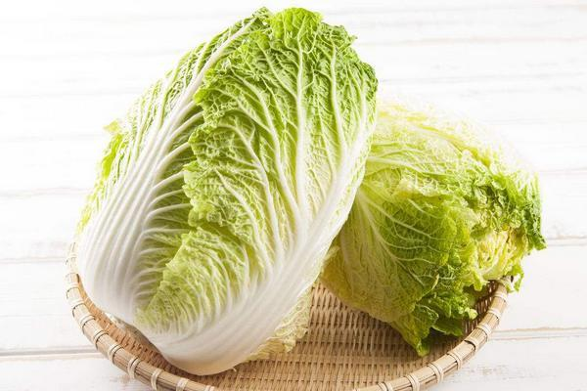 | 大白菜 | 1KG | 45,000 | 3 | 135,000 | Swook.Lu:1, Sammy:1, 黃啓豪:1
 | 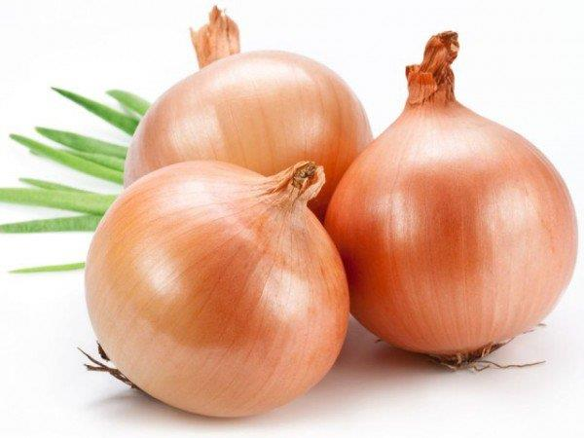 | 洋蔥 | 1KG | 45,000 | 6 | 270,000 | Swook.Lu:1, Sammy:2, 黃啓豪:1, 韓珊恩:1, Sunshine:1
 | 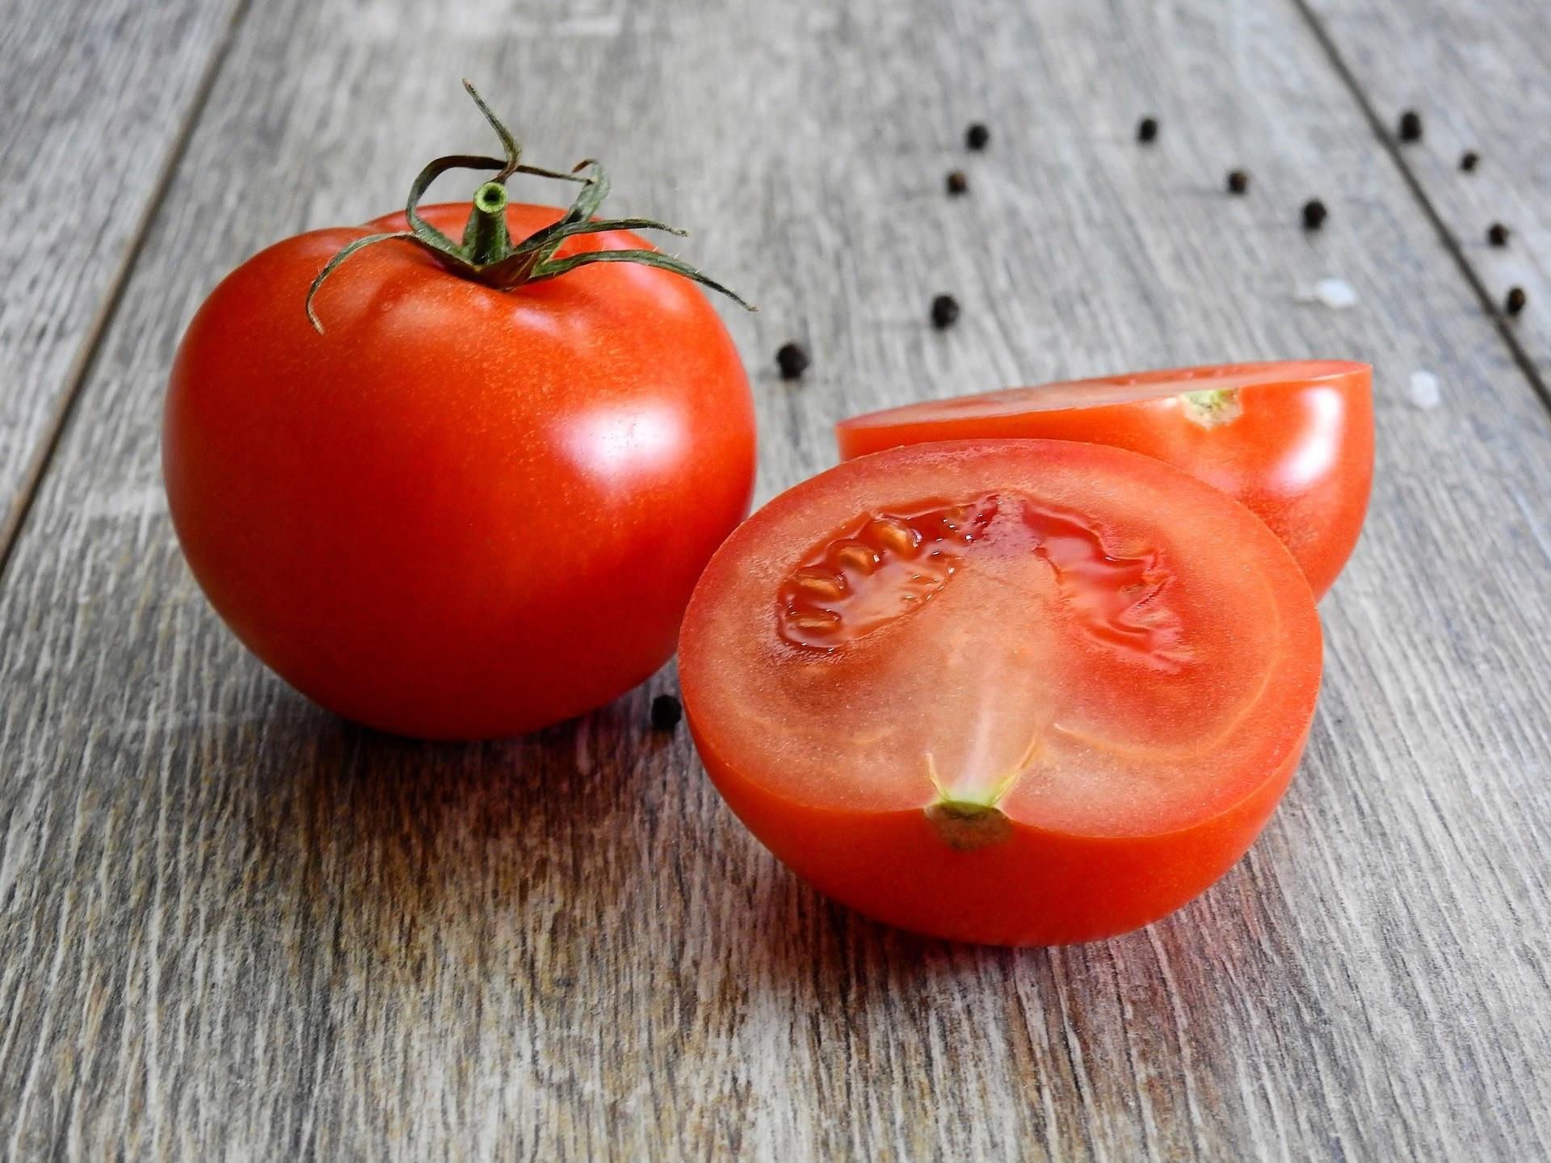 | 番茄 | 1KG | 45,000 | 5 | 225,000 | Swook.Lu:1, Sammy:2, 黃啓豪:1, Sunshine:1
 |  | 小雞腿 | 1KG | 100,000 | 2 | 200,000 | Swook.Lu:1, 周裕仁:1
 | 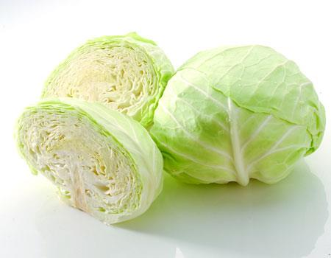 | 包心高麗菜 | 1K | 45,000 | 4 | 180,000 | Swook.Lu:1, 連恩陞:1, 黃啓豪:1, Sammy:1
 |  | 嫩肩牛排 | 1K | 480,000 | 3 | 1,440,000 | 連恩陞:1, 徐啟源:2
 |  | 牛五花卷 | 0.5K | 175,000 | 1 | 175,000 | 連恩陞:1
 |  | 金針菇 | 1包 | 16,000 | 10 | 160,000 | 連恩陞:4, Sammy:2, 阮思涵:2, Sunshine:2
 | 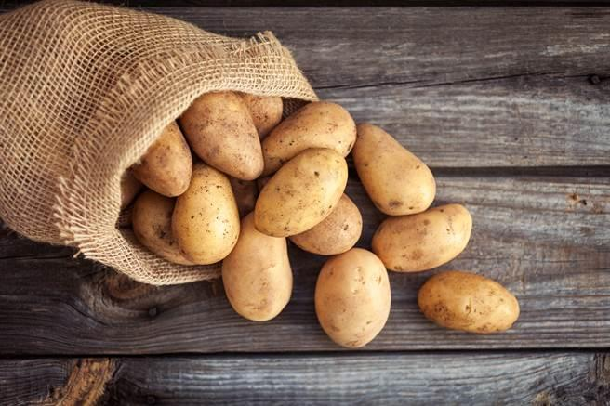 | 馬鈴薯 | 1KG | 45,000 | 5 | 225,000 | 連恩陞:1, Sammy:2, 黃啓豪:1, Sunshine:1
 | 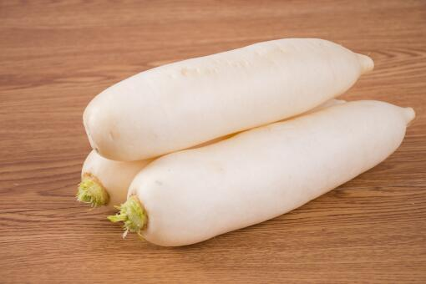 | 白蘿蔔 | 1KG | 35,000 | 3 | 105,000 | Sammy:2, Sunshine:1
 | 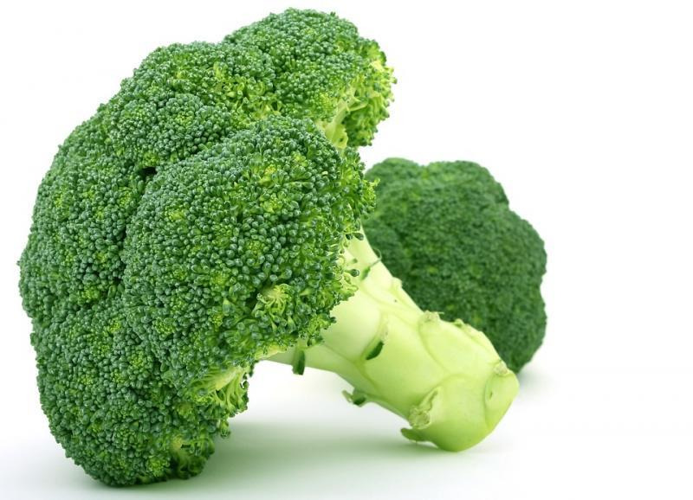 | 青花椰菜 | 1KG | 85,000 | 6 | 510,000 | Sammy:2, 黃啓豪:1, 龔詩涵:1, 韓珊恩:1, Sunshine:1
 | 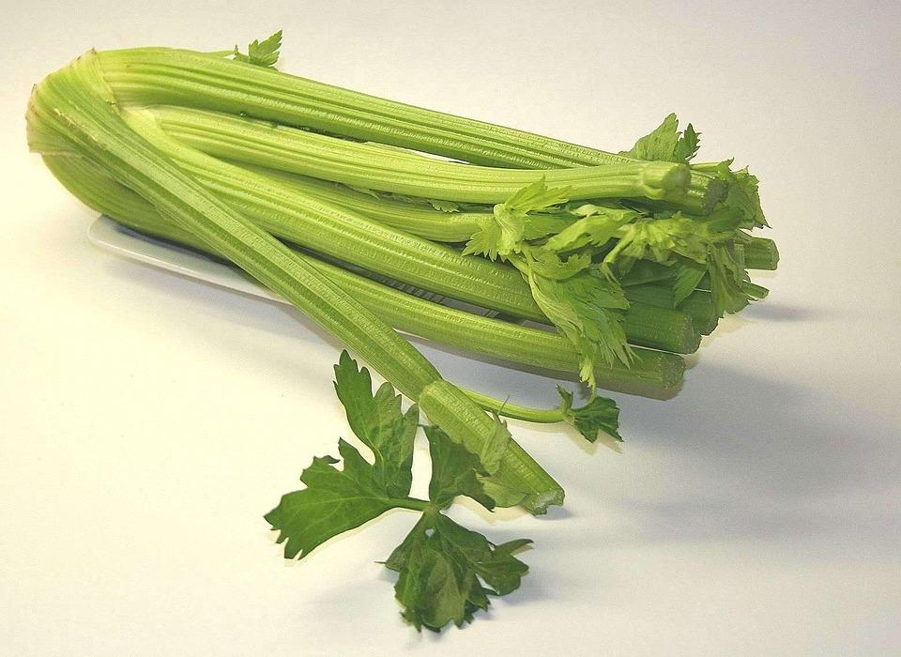 | 西洋芹 | 1KG | 70,000 | 2 | 140,000 | Sammy:2
 | 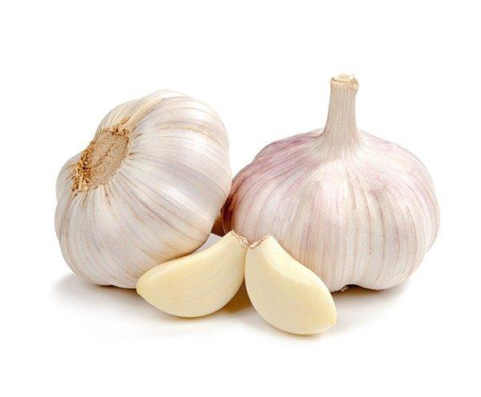 | 蒜頭 | 1KG | 90,000 | 3 | 270,000 | Sammy:2, 韓珊恩:1
 | 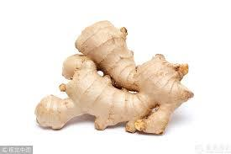 | 姜 | 1KG | 90,000 | 3 | 270,000 | Sammy:2, Sunshine:1
 | 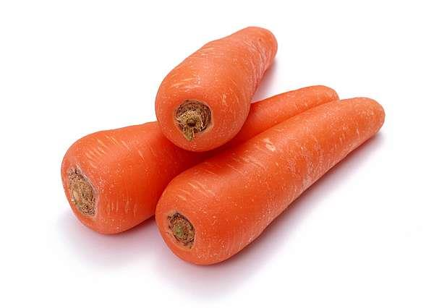 | 紅蘿蔔 | 1KG | 45,000 | 4 | 180,000 | Sammy:2, 黃啓豪:1, 韓珊恩:1
 |  | 檸檬 | 1KG | 60,000 | 4 | 240,000 | Sammy:2, 韓珊恩:1, 周裕仁:1
 |  | 芭樂 | 1KG | 32,000 | 3 | 96,000 | Sammy:2, 韓珊恩:1
 |  | 絲瓜 | 1KG | 45,000 | 1 | 45,000 | 黃啓豪:1
 | 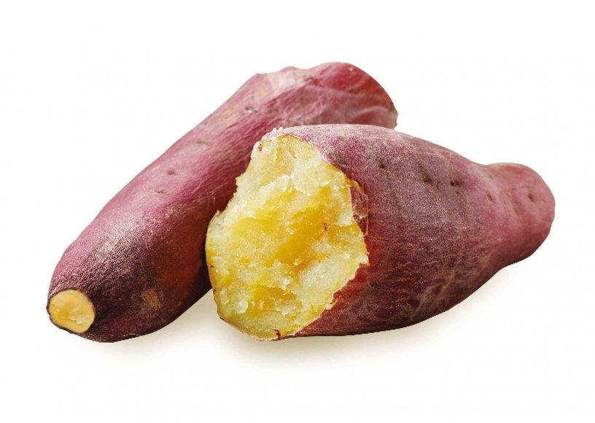 | 地瓜 | 1KG | 45,000 | 4 | 180,000 | 黃啓豪:2, Sammy:1, Sunshine:1
 | 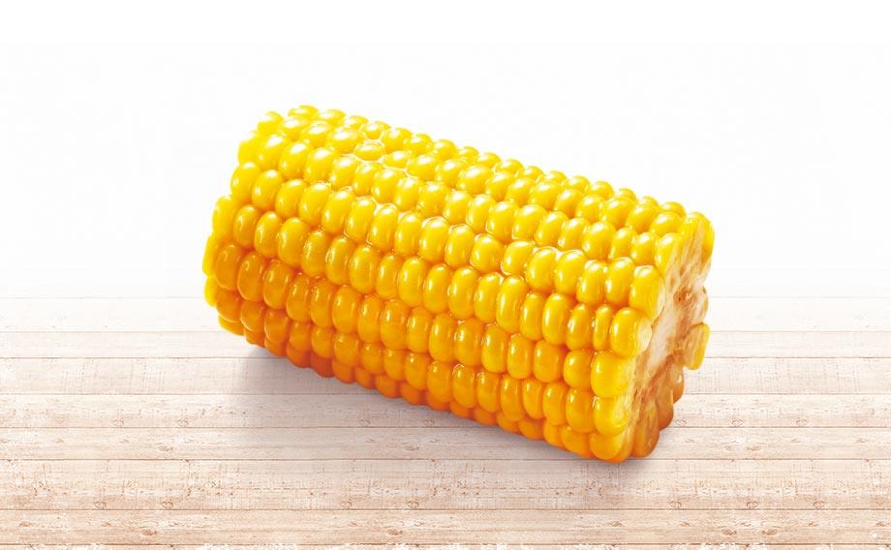 | 玉米 | 1個cai | 9,000 | 3 | 27,000 | 黃啓豪:3
 |  | 奇異果-綠色 | 1KG | 170,000 | 6 | 1,020,000 | 黃啓豪:1, Yvonne Hsueh:1, 阮思涵:1, Sunshine:1, 龔詩涵:1, 周裕仁:1
 |  | 大雞腿 | 1KG | 100,000 | 3 | 300,000 | 黃啓豪:1, Sunshine:2
 |  | 雞蛋 | 1顆 | 3,800 | 30 | 114,000 | 黃啓豪:20, 韓珊恩:10
 | 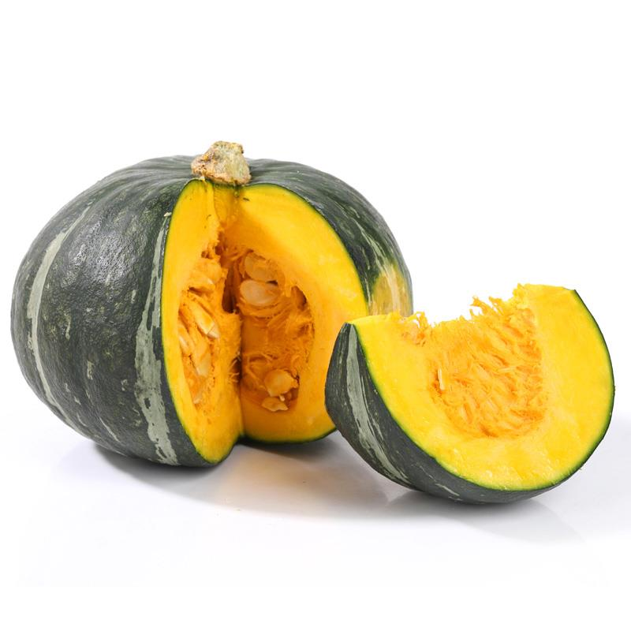 | 南瓜 | 1KG | 50,000 | 1 | 50,000 | 龔詩涵:1
 |  | 排骨肉 | 1KG | 220,000 | 2 | 440,000 | 呂雯慧:2
 |  | 黃瓜 | 1KG | 40,000 | 1 | 40,000 | 呂雯慧:1
 |  | 杏鮑菇 | 1K | 80,000 | 3 | 240,000 | 阮思涵:1, 韓珊恩:1, Sunshine:1
 | 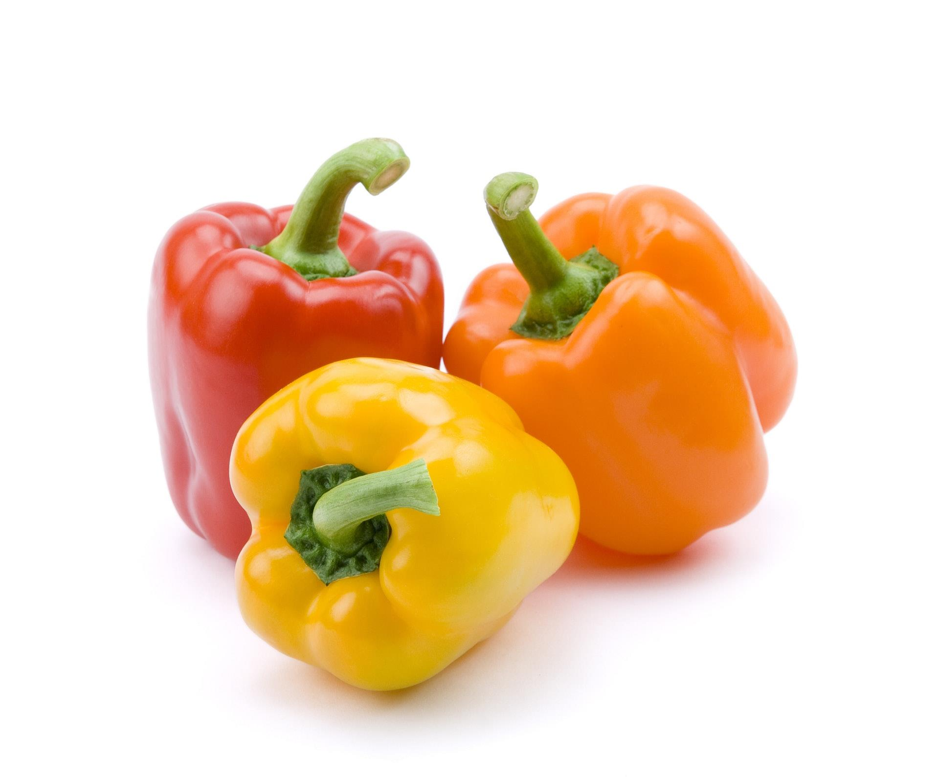 | 青紅黃椒 | 1k | 100,000 | 3 | 300,000 | 阮思涵:1, Sunshine:1, 韓珊恩:1
 | 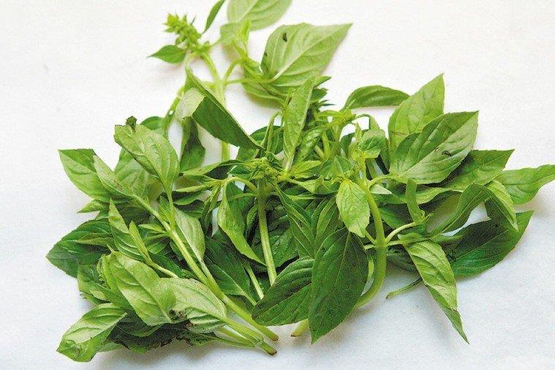 | 九層塔 | 1KG | 45,000 | 2 | 90,000 | Sunshine:1, 連恩陞:1
 |  | 乾香菇 | 1包100G | 45,000 | 3 | 135,000 | 韓珊恩:2, Sunshine:1
 |  | 香蕉 | 1KG | 55,000 | 1 | 55,000 | 韓珊恩:1
 |  | 冷凍鮭魚肉 | 1 K | 480,000 | 2 | 960,000 | 韓珊恩:1, 周裕仁:1
 |  | 蘋果 | 1KG | 150,000 | 2 | 300,000 | 周裕仁:2
 |  | 龍眼 | 1KG | 60,000 | 1 | 60,000 | 周裕仁:1
 |  | 辣椒 | 1KG | 80,000 | 1 | 80,000 | Sunshine:1

